INDATA
INDATA
Fastighetsnära säsongslagring av fjärrvärme, Energiforsk rapport 2016:321, år 2016
Utvecklat av DEVCCO och SP Sveriges Tekniska Forskningsintitut

Oskar Räftegård och Mikael Rosén, SP
Joakim Nilsson och Jonathan Cygnaeus, DEVCCO

ARBETSGÅNG:
INDATA
1) Fastighetens behov

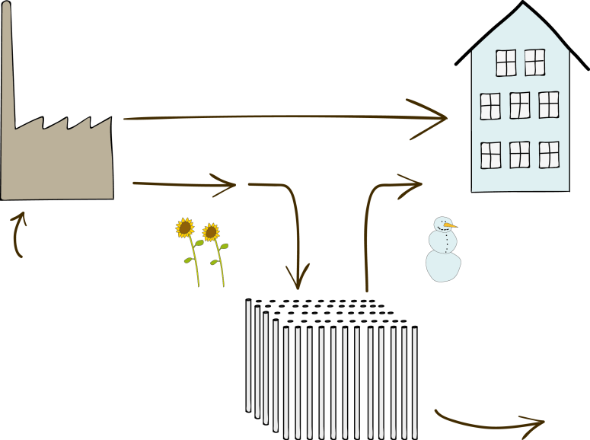

2) Produktionsdata

3) Ekonomi

Ändringsbara parametrer
låsta parametrer

UTDATA

1-2 fylls i nedan på denna flik
Ändringsbara parametrar kan anpassas efter lokalt behov,
se flik "ÄNDRINGSBARA PARAMETRAR"
Utdata innehåller resultatet

Indata markeras enligt cellen till höger |  |  |  | input
Förklarande text är kursiv

FASTIGHETENS BEHOV

Välj typ av byggnad: |  | 3 | (1-3)
Totalt värmebehov: |  | 5,200 | MWh/år
Val av byggnad (1-3). Värmebehov bör hållas inom angivna värden:
1 | Modern energieffektiv kontorsbyggnad |  |  |  |  |  |  | (1400-2100 MWh/år tot värme)
2 | Äldre energirenoverad kontorsbyggnad |  |  |  |  |  |  | (2500-3800 MWh/år tot värme)
3 | Energirenoverat miljonprogram |  |  |  |  |  |  | (4200-6300 MWh/år tot värme)

FJÄRRVÄRMEPRODUKTION
Procentuell fördelning av marginalvärmeproduktion per månad
Typ av anläggning | jan | feb | mar | apr | maj | jun | jul | aug | sep | okt | nov | dec
HVC EO1 | 10% | 10% | 5% | 0% | 0% | 0% | 0% | 0% | 0% | 0% | 5% | 10%
HVC bioolja | 90% | 90% | 20% | 0% | 0% | 0% | 0% | 0% | 0% | 0% | 20% | 90%
HVC pellets | 0% | 0% | 0% | 0% | 0% | 0% | 0% | 0% | 0% | 0% | 0% | 0%
KVV avfall | 0% | 0% | 0% | 5% | 0% | 50% | 50% | 50% | 0% | 5% | 0% | 0%
KVV grot | 0% | 0% | 0% | 45% | 45% | 0% | 0% | 0% | 45% | 45% | 0% | 0%
Värmepump COP3 | 0% | 0% | 50% | 50% | 30% | 50% | 50% | 50% | 30% | 50% | 50% | 0%
Spillvärme industri | 0% | 0% | 0% | 0% | 0% | 0% | 0% | 0% | 0% | 0% | 0% | 0%
KVV kol/bio | 0% | 0% | 25% | 0% | 0% | 0% | 0% | 0% | 0% | 0% | 25% | 0%
KVV RT-flis | 0% | 0% | 0% | 0% | 25% | 0% | 0% | 0% | 25% | 0% | 0% | 0%
Valfri 3 | 0% | 0% | 0% | 0% | 0% | 0% | 0% | 0% | 0% | 0% | 0% | 0%
KONTROLL | 100% | 100% | 100% | 100% | 100% | 100% | 100% | 100% | 100% | 100% | 100% | 100%

Välj typ av elektricitet till värmepump |  |  |  | 4 | (1-4)
1 | Nordisk medelelmix (2010-2015)
2 | Bra miljöval (Sverige 2015)
3 | Svensk medelelmix (2010-2015)
4 | Marginalel

Välj allokeringsprincip för miljöpåverkan från kraftvärmeproduktion |  |  |  |  |  |  |  |  | 3 | (1-3)
1 | Alternativproduktionsmetoden (kraftvärme jmfrt kondensdrift)
2 | Energimetoden (fördelning per såld MWh resp energislag)
3 | Kraft-bonus-metoden

UTDATA
UTDATA
Fastighetsnära säsongslagring av fjärrvärme, Energiforsk rapport 2016:321, år 2016
Utvecklat av DEVCCO och SP Sveriges Tekniska Forskningsintitut

Oskar Räftegård och Mikael Rosén, SP
Joakim Nilsson och Jonathan Cygnaeus, DEVCCO

SAMMANFATTNING
Typ av bebyggelse | Energirenoverat miljonprogram
Värmebehov | 5,200 | MWh/år (byggnad)

ÅRLIGA KOSTNADER |  |  |  |  |  |  |  |  | INITIALA KOSTNADER
Alternativ | Med lager |  | Utan lager |  | Förändring
Fjärrvärmekostnad |  | 2,426,492 |  | 4,352,472 | -1,925,980 |  | kr/år |  | Investering lager |  | 19.9 | Mkr
Drift och underhåll (lager) |  | 319,336 |  | 0 | 319,336 |  | kr/år |  | Initial uppvärmning |  | 5.8 | Mkr
Total årlig kostnad |  | 2,745,828 |  | 4,352,472 | -1,606,644 |  | kr/år |  | Totalt |  | 25.7 | Mkr

Ekonomisk nytta för kund |  |  | Ekonomisk nytta för leverantör
Nettonuvärde (Mkr) | år -2 |  | Nettonuvärde (Mkr) |  |  | år -2
Kostnad med lager | 52.0 |  | Intäkt såld värme till lager |  |  | 12.7
Kostnad utan lager | 44.3 |  | Kostnad såld värme till lager |  |  | 11.5
Skillnad | -7.7 |  | Skillnad |  |  | 1.2
Positivt nettonuvärde innebär ökat värde, dvs sänkt energikostnad
Internränta | 3.3%
(Excell hittar inte internränta för alla lösningar, ibland blir därför reultatet #Ogiltigt!)
Miljö och energi
Förändring med lager | jan | feb | mar | apr | maj | jun | jul | aug | sep | okt | nov | dec | Summa
Värme (MWh_fjärrvärme) | -492 | -459 | -475 | -359 | 1022 | 1571 | 1534 | 1050 | 654 | -357 | -451 | -455 | 2,783
Klimatpåverkan (ton CO2-ekv) | -17 | -16 | -68 | 6 | -157 | 97 | 95 | 65 | -100 | 6 | -65 | -16 | -171
Primärenergi (MWh_pe) | 48 | 46 | 59 | -33 | -763 | -577 | -552 | -402 | -524 | -23 | 38 | 47 | -2,637
Negativt värde innebär minskning med lager, jämfört utan lager

Allokeringsprincip: | Kraft-bonus-metoden
Typ av elmix : | Marginalel

Not: Samtliga annuiteter är beräknade per månad, ovan anges december för resp år
Investering: antas ske januari år -2.
Uppvärmning: Lagret värms upp fr.o.m maj år -2, t.o.m. september år 0 (3 sommarsäsonger)
Värmeleverans: Påbörjas oktober år 0

SYSTEMGRÄNSER

B
A

C
D

ENERGIBALANS vid FASTIGHET (MWh)

Jämförelse med och utan lager (MWh_fjärrvärme)
Gräns B) levererad värme | jan | feb | mar | apr | maj | jun | jul | aug | sep | okt | nov | dec | TOT
Med lager | 245 | 231 | 168 | 99 | 1307 | 1742 | 1667 | 1213 | 898 | 69 | 109 | 236 | 7,983
Utan lager | 736 | 690 | 643 | 458 | 285 | 171 | 134 | 163 | 244 | 426 | 560 | 690 | 5,200
Skillnad | -492 | -459 | -475 | -359 | 1022 | 1571 | 1534 | 1050 | 654 | -357 | -451 | -455 | 2,783

Lageralternativet i detalj:
MWh
Gräns A) Byggnaden | jan | feb | mar | apr | maj | jun | jul | aug | sep | okt | nov | dec | TOT
TVV | 134 | 134 | 134 | 134 | 134 | 134 | 134 | 134 | 134 | 134 | 134 | 134 | 1,604
KOMFORT | 603 | 557 | 509 | 324 | 151 | 37 | 0 | 29 | 110 | 292 | 427 | 557 | 3,596
TOTALT | 736 | 690 | 643 | 458 | 285 | 171 | 134 | 163 | 244 | 426 | 560 | 690 | 5,200

Gräns B) Fjärrvärme | jan | feb | mar | apr | maj | jun | jul | aug | sep | okt | nov | dec | TOT
FJV->BYGGNAD | 245 | 231 | 168 | 99 | 285 | 171 | 134 | 163 | 244 | 69 | 109 | 236 | 2,152
FJV->LAGER | 0 | 0 | 0 | 0 | 1022 | 1571 | 1534 | 1050 | 654 | 0 | 0 | 0 | 5,831
FJV TOT | 245 | 231 | 168 | 99 | 1307 | 1742 | 1667 | 1213 | 898 | 69 | 109 | 236 | 7,983

Gräns C) Lager | jan | feb | mar | apr | maj | jun | jul | aug | sep | okt | nov | dec | TOT
FJV (laddning) | 0 | 0 | 0 | 0 | 1022 | 1571 | 1534 | 1050 | 654 | 0 | 0 | 0 | 5,831
BYGGNAD (urladdning) | 491 | 459 | 475 | 359 | 0 | 0 | 0 | 0 | 0 | 357 | 451 | 454 | 3,047
Förlust |  |  |  |  |  |  |  |  |  |  |  |  | 2,784

ENERGIBALANS FJÄRRVÄRME (MWh)

Jämförelse med och utan lager
Gräns B) Levererad värme | jan | feb | mar | apr | maj | jun | jul | aug | sep | okt | nov | dec | TOT
Med lager | 245 | 231 | 168 | 99 | 1307 | 1742 | 1667 | 1213 | 898 | 69 | 109 | 236 | 7,983
Utan lager | 736 | 690 | 643 | 458 | 285 | 171 | 134 | 163 | 244 | 426 | 560 | 690 | 5,200
Skillnad med lager jmfrt utan | -492 | -459 | -475 | -359 | 1022 | 1571 | 1534 | 1050 | 654 | -357 | -451 | -455 | 2,783

Marginalproduktionsmix % | jan | feb | mar | apr | maj | jun | jul | aug | sep | okt | nov | dec
HVC EO1 | 10% | 10% | 5% | 0% | 0% | 0% | 0% | 0% | 0% | 0% | 5% | 10%
HVC bioolja | 90% | 90% | 20% | 0% | 0% | 0% | 0% | 0% | 0% | 0% | 20% | 90%
HVC pellets | 0% | 0% | 0% | 0% | 0% | 0% | 0% | 0% | 0% | 0% | 0% | 0%
KVV avfall | 0% | 0% | 0% | 5% | 0% | 50% | 50% | 50% | 0% | 5% | 0% | 0%
KVV grot | 0% | 0% | 0% | 45% | 45% | 0% | 0% | 0% | 45% | 45% | 0% | 0%
Värmepump COP3 | 0% | 0% | 50% | 50% | 30% | 50% | 50% | 50% | 30% | 50% | 50% | 0%
Spillvärme industri | 0% | 0% | 0% | 0% | 0% | 0% | 0% | 0% | 0% | 0% | 0% | 0%
KVV kol/bio | 0% | 0% | 25% | 0% | 0% | 0% | 0% | 0% | 0% | 0% | 25% | 0%
KVV RT-flis | 0% | 0% | 0% | 0% | 25% | 0% | 0% | 0% | 25% | 0% | 0% | 0%
...

